ACTA EJECUTIVA
 |  | ACTA DE REUNION EJECUTIVA
 |  | DOCUMENTOS DE REFERENCIA : DC-S-GC-02
Usuario | Externo |  | Asunto: |  | Reunión Virtual - Asignación de compromisos al equipo de trabajo |  |  |  | Fecha: | Viernes 05 de Mayo del 2023
 |  |  | Proceso |  | Fortalecimiento y Apoyo a la Gestión Estatal - Investigación Aplicada
X
 | Interno |  | Dependencia |  | Dirección de Fortalecimiento y Apoyo a la Gestión Estatal |  |  | Hora Inicio: | 16:00:00 | Hora Final: | 17:20:00

TEMAS TRATADOS
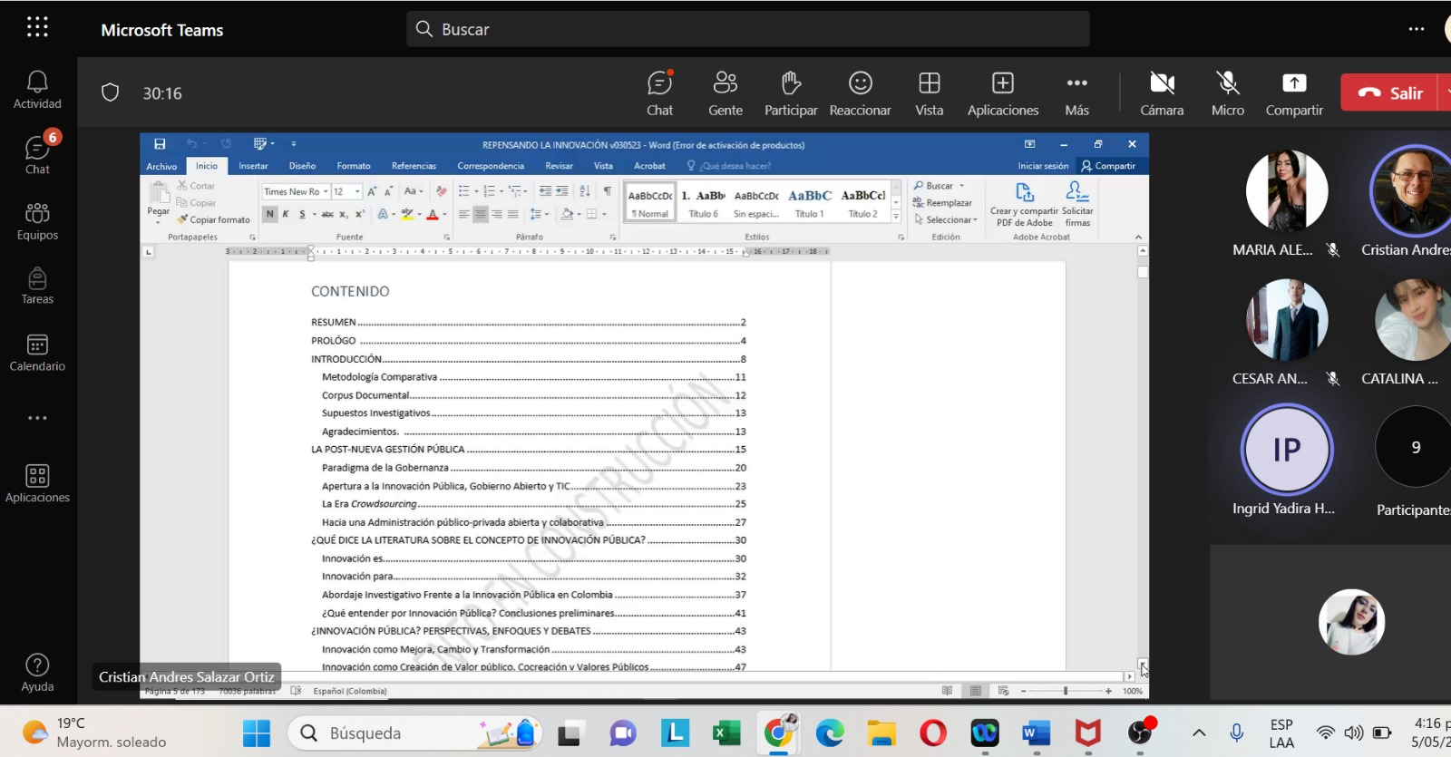 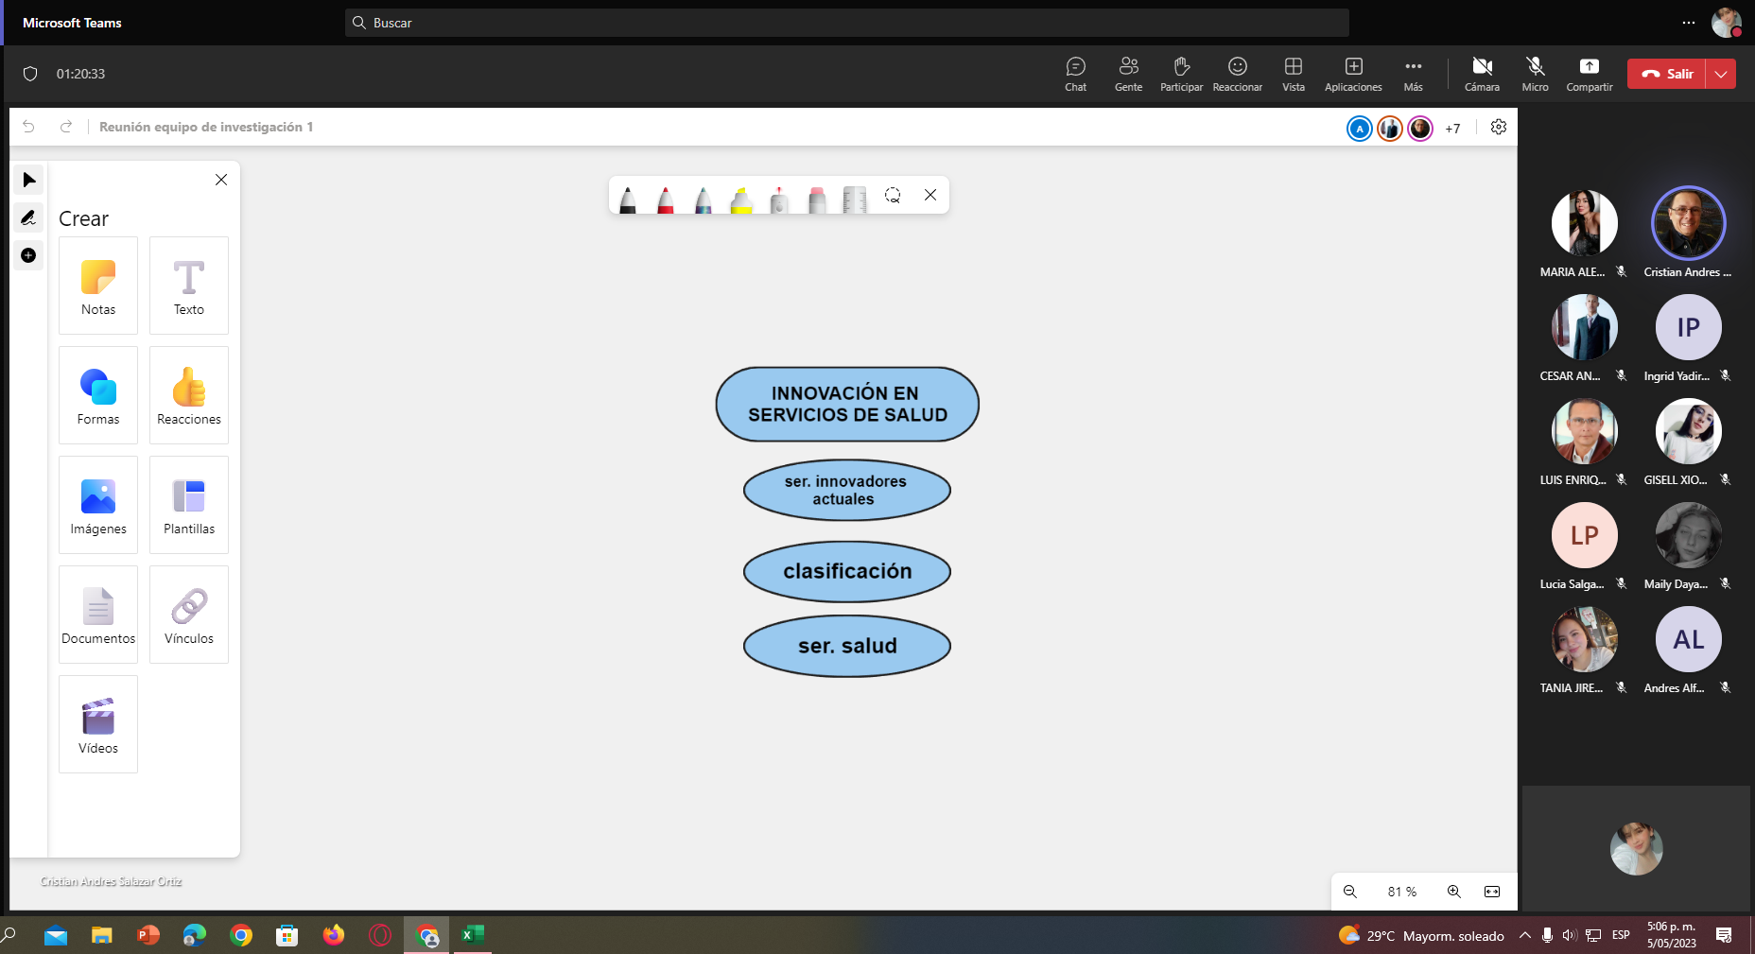 En la presente reunión, en un primer momento se trataron los diferentes compromisos asignados al equipo. Como tarea principal es necesario leer el documento "Repensando la administración publica una mirada desde la post nueva gestión publica" hasta la pagina 126; Andres Zamudio tiene el compromiso de realizar la corrección de estilo de este texto; las demas personas del equipo deben construir un documento (de maximo 10 paginas) que permita la triangulación de conceptos y que, para el equipo de innovación, aborde sus temas afines, con referentes actuales (2019 hasta 2023), asi mismo, el equipo de tendencias de la adminisitración publica, con principal enfasis en la post nueva gestión publica. Por otro lado, se deben continuar con las fichas de lectura individuales y el trabajo en el documento escrito, el cual debe ser enviado la otra semana,con relación a esto se realizó una actividad en la reunión que permite desarrollar con mayor facilidad la estructura del documento y se envió como apoyo un documento llamado " estructura sugerida para el documento escrito".

COMPROMISOS |  |  |  |  |  |  |  | RESPONSABLES |  | FECHA DE CUMPLIMIENTO | FIRMA
Realizar la correción de estilo del documento "Repensando la administración publica" |  |  |  |  |  |  |  | Andres Zamudio
Leer el documento, capitulos: La postnueva gestión pública, ¿Qué dice la literatura sobre ele concepto de innovación pública?,¿Innovación publica? perspectivas,enfoques y debates, laboratorios de innovación (opcional), conclusiones. |  |  |  |  |  |  |  | Todo el equipo
Generar documentos de trabajo en grupo para actualizar los contenidos del texto ( Innovación y tendencias, respectivamente) |  |  |  |  |  |  |  | Todo el equipo
Productos individuales: Fichas de lectura y documento de trabajo escrito (working paper). |  |  |  |  |  |  |  | Todo el equipo
Enviar el avance del documento individual la proxima semana |  |  |  |  |  |  |  | Todo el equipo

ASISTENTES
NOMBRES Y APELLIDOS |  |  |  | CARGO | DEPENDENCIA | FIRMA | NOMBRES Y APELLIDOS |  | CARGO | DEPENDENCIA | FIRMA
Lizet Johana Campos |  |  |  | Contratista | DFAGE |  | Luis Enrique Guerrero Ibarra |  | Estudiante | DFAGE
Ingrid Yadira Hernández Patino |  |  |  | Contratista | DFAGE |  | Cesar Andrés Rodríguez Rodríguez |  | Estudiante | DFAGE
Maily Dayanna Arias Kader |  |  |  | Contratista | DFAGE |  | Catalina Morales Limas |  | Estudiante | DFAGE
María Alejandra Clavijo Méndez |  |  |  | Contratista | DFAGE |  | Andrés Zamudio Lozano |  | Contratista | DFAGE
Xiomara Barrera Bernal |  |  |  | Contratista | DFAGE |  | Tania Jireth Morales Arias |  | Estudiante | DFAGE
Cristian Andrés Salazar |  |  |  | Contratista | DFAGE |  | Lucía Salgado Porras |  | Contratista | DFAGE

